PLAN EMERGENCIAS
ESPACIO PARA LOGO DE LA EMPRESA |  |  | PLAN DE EMERGENCIAS |  |  |  |  |  |  |  |  | SST-04 Versión 1
 |  |  |  |  |  |  |  |  |  |  |  | Fecha: OCTUBRE 2021
PRESENTACIÓN
El plan de Prevención y Preparación para afrontar emergencias que presenta (Nombre de la empresa) , consiste en un conjunto de estrategias anticipadas, elaboradas gracias a un trabajo colectivo que comprende la política, la organización, normas y procedimientos que debe tener la empresa, para prevenir y disminuir los niveles de riesgo ante una situación de emergencia que afecte las personas, los recursos, los procesos productivos y el medio ambiente, incluyendo actividades que deben ser administradas de una manera adecuada y eficiente, tales como la formulación y ejecución de programas, planes y proyectos relacionados con: la adopción de medidas tendientes a prevenir y mitigar los efectos que las diferentes amenazas (internas o externas) puedan generar. Incluye acciones relacionadas con la legislación, la organización para afrontar situaciones de emergencia, las acciones relacionadas con los planes operativos de emergencia, la capacitación, el entrenamiento, el suministro de los recursos necesarios para hacer frente a una emergencia y la recuperación del proceso productivo en el menor tiempo posible, con acciones que disminuyan el lucro cesante y la susceptibilidad a sufrir nuevos efectos dañinos en el futuro.
REQUISITOS LEGALES
1. Declaración universal de los derechos humanos (ONU) 2. Código sanitario Nacional Colombiano (Ley 9 de 1979), Título III 3. Resolución 1016 de 1989. Organización, funcionamiento y formas de los programas de salud ocupacional 4. Estatuto de seguridad industrial (Resolución 2400 de 1979): Requisitos para los centros de trabajo 5. Decreto ley 1295 de 1994. Sistema general de riesgos profesionales 6. Decreto 1400 de 1984 y disposiciones reglamentarias: Código Colombiano de Construcciones Sismo resistentes 7. Decreto 1072 de 2015 Decreto unico reglamentario para el sector Trabajo ARTÍCULO 2.2.4.6.12., ARTÍCULO 2.2.4.6.25. 8. Resolución 0312 de 2019
REQUISITOS TÉCNICOS
1. NSR 10: Norma Colombiana de diseño y Construcción Sismo resistente, Asociación colombiana de Ingeniería Sísmica, 2010 2. NTC: Normas Técnicas Colombianas • NTC 1700: Establece los requisitos mínimos que debe cumplir los edificios para facilitar la evacuación de los ocupantes de una edificación en caso de fuego u otra emergencia • NTC 1410: Símbolos gráficos de evacuación. • NTC 1461: Colores y señales de seguridad • NTC 1867: Sistema de señales contra incendio. • NTC 1916: Extintores de fuego. Clasificación y ensayo. • NTC 1931: Seguridad contra incendios. Señales. • NTC 2885: Extintores portátiles. Generalidades. • NTC 4166: Equipo de protección y extinción de incendio 3. Normas Técnicas Internacionales • NFPA 1. Código de prevención de incendios • NFPA 10. Norma para extintores portátiles. • NFPA 30. Código para líquidos inflamables y combustibles. • NFPA 72. Sistema de alarmas • NFPA 170. Símbolos de seguridad contra incendios • NFPA 600. Norma sobre brigadas privadas contra incendios • NFPA 1410. Norma sobre ataque inicial de incendios • NFPA 1600. Prácticas recomendadas para el manejo de desastres. • NFPA 101. Riesgos contra seguridad humana • CÓDIGO DE SEGURIDAD HUMANA
OBJETIVO GENERAL
Disminuir los niveles de Riesgo de cada una de las amenazas existentes en la empresa TRASLADOS Y LOGÍSTICA TRANSPORTE S.A.S, mediante un plan de Prevención y Mitigación, que permita la reducción de la Vulnerabilidad existente en cada uno de los componentes del sistema productivo.
OBJETIVOS ESPECIFICOS
• Conformar los grupos en los diferentes niveles organizativos, que permitan la participación de las personas en la prevención y control de emergencias como cultura organizacional. • Analizar las diferentes amenazas de tipo natural, tecnológico y antrópico que pueden afectar las personas, recursos, procesos productivos y medio ambiente. • Determinar la vulnerabilidad sistemas y procesos, las personas y los recursos estructurales y no estructurales. • Establecer los niveles de riesgo para cada una de las amenazas. • Implementar un plan de prevención y mitigación que intervenga la amenaza y la vulnerabilidad administrativa, las personas y los recursos estructurales y no estructurales. • Realizar un inventario de recursos básicos a tener dentro de la instalación con miras a atender una posible emergencia. • Definir una estructura organizacional básica para prevención y atención de emergencias. • Estructurar unos procedimientos básicos a seguir en caso de emergencia de forma que permitan al personal auto protegerse en caso de una emergencia. • Identificar las posibles rutas de evacuación que le permita a los ocupantes de las instalaciones la huida oportuna en caso de una emergencia • Estructurar y aplicar el programa de señalización para emergencias. • Determinar un sistema de notificación interna y externa que permita una respuesta rápida, oportuna y efectiva ante emergencias. • Establecer un mecanismo de protección ante las amenazas internas para las personas y bienes, mediante un plan de evacuación. • Diseñar un plan de respuesta rápida, oportuna y organizada, para el control de emergencias generadas por las amenazas existentes, mediante cadenas de intervención. • Ejecutar un plan de capacitación y entrenamiento para todos los grupos y personas, que garantice el conocimiento del plan y el cumplimiento de las acciones preventivas y de control para emergencias. • Evaluar el plan mediante la ejecución de simulaciones y simulacros, que permitan la implementación de acc
1. PLANEAR
NOMBRE DE LA EMPRESA |  |  | TRASLADOS Y LOGÍSTICA TRANSPORTE S.A.S |  |  |  |  |  |  | FECHA |  | 2022-02-10
ACTIVIDAD ECONOMICA |  |  | TRANSPORTE AUTOMOTOR ESPECIAL
DIRECCIÓN PRINCIPAL |  |  | Cl. 71 ##13-28 |  |  |  |  | PERSONA ENCARGADA
TELEFONO |  |  | 3214534735 |  |  |  |  | JORNADA |  |  | Diurna
TRABAJADORES FIJOS |  |  | 5 |  | TRABAJADORES FLOTANTES |  |  |  |  | CLIENTES FLOTANTES |  |  | N/A
UBICACIÓN
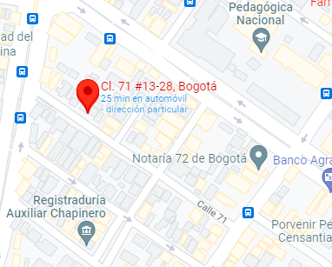 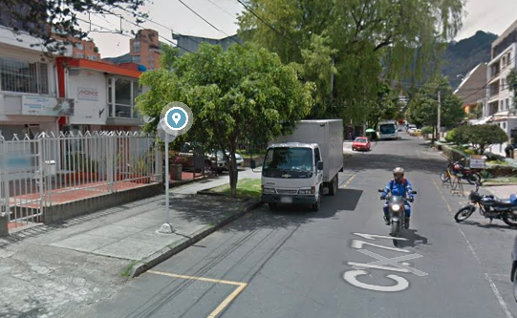

DESCRIPCIÓN DE LAS INSTALACIONES
NUMERO DE NIVELES |  |  | 2 |  |  |  |  | SERVICIOS PÚBLICOS |  |  | Si
NUMERO DE ENTRADAS |  |  | 2 |  |  |  |  | NUMERO DE BAÑOS |  |  | 3
MATERIAL DEL PISO |  |  | baldosa - madera |  |  |  |  | EQUIPOS DE COMUNICACIÓN |  |  | Telefono fijo y celulares
MATERIAL DEL TECHO |  |  | drywall |  |  |  |  | DETECTORES DE HUMO |  |  | No
MATERIAL DE LAS PAREDES |  |  | cemento |  |  |  |  | TANQUE DE AGUA |  |  | No
ZONA VEHICULAR |  |  | Primer piso en entrada un espacio para 2 vehículos |  |  |  |  | PLANTA ELECTRICA |  |  | No
AMENAZAS Y VULNERABILIDAD
ANTECEDENTES HISTORICOS
FECHA DEL EVENTO | TIPO DE AMENAZA |  |  | AREA LOCATIVA AFECTADA |  | DAÑOS MATERIALES |  |  | NUMERO DE VICTIMAS |  |  | MEDIDAS IMPLEMENTADAS
 | NATURAL | SOCIAL | TECNICA |  |  |  |  |  | FATALES |  | NO FATALES
NA | NA | NA | NA | NA | NA | NA | NA | NA | NA | NA | NA | NA | NA
IDENTIFICACIÓN DE AMENAZAS
NATURALES |  |  |  | SOCIALES |  |  |  |  | TÉCNICAS
AMENAZA |  | INTERNA O EXTERNA | FUENTE | AMENAZA |  |  | INTERNA O EXTERNA | FUENTE | AMENAZA |  |  | INTERNA O EXTERNA | FUENTE
Avenidas torrenciales |  | NA |  | Atentado terrorista |  |  | SI | EXTERNA | Accidente aéreo |  |  | NA
Deslizamiento |  | NA |  | Concentración masiva |  |  | SI | EXTERNA | Accidente de tránsito |  |  | SI | EXTERNA
Erupciones volcánicas |  | NA |  | Llamada de amenaza |  |  | SI | EXTERNA | Derrame |  |  | NA
Incendio forestal |  | NO |  | Toma armada |  |  | SI | EXTERNA | Explosión |  |  | SI | EXTERNA
Inundación |  | NA |  | Robo, asalto |  |  | SI | EXTERNA | Fuga |  |  | SI | EXTERNA-INTERNA
Sismo |  | SI | EXTERNA |  |  |  |  |  | Incendio |  |  | SI | EXTERNA - INTERNA
Tormenta |  | NO |  |  |  |  |  |  | Intoxicación masiva por alimentos |  |  | NA
Tornado |  | NA |  |  |  |  |  |  | Inundación (rompimiento de tuberias, de tanques de agua, etc) |  |  | SI | INTERNA
Tsunami |  | NA
ESCALA DE PROBABILIDAD
ESCALA DE PROBABILIDAD |  |  |  | DEFINICIÓN |  |  |  |  |  | CALIFICACIÓN
IMPROBABLE |  |  |  | No hay probabilidad de que se presente |  |  |  |  |  | 1
POSIBLE |  |  |  | Hasta el presente no ha ocurrido pero no se descarta. |  |  |  |  |  | 2
OCASIONAL |  |  |  | Ya se ha presentado mínimo una vez en la dependencia pudiendo llegar a repetirse |  |  |  |  |  | 3
FRECUENTE |  |  |  | Se ha presentado en repetidas ocasiones durante los dos últimos años y sé podría presentar con cierta facilidad. |  |  |  |  |  | 4
EFECTOS SOBRE LAS PERSONAS
EFECTOS SOBRE LAS PERSONAS |  |  |  | DEFINICIÓN |  |  |  |  |  | CALIFICACIÓN
LEVES |  |  |  | Al presentarse esta situación no habría personas lesionadas pero se requeriría evacuar y proteger el grupo. |  |  |  |  |  | 1
MODERADO |  |  |  | Puede haber algunas personas lesionadas por razones relativas a la situación pero no serian de consideración. |  |  |  |  |  | 2
SEVERO |  |  |  | Las lesiones que se presentarían serían de consideración o el número de lesionados seria entre uno y cinco. |  |  |  |  |  | 3
CRITICO |  |  |  | Las lesiones que se presentarían serían de extrema gravedad o el número de lesionados seria mas de cinco |  |  |  |  |  | 4
EFECTOS SOBRE EL SISTEMA
EFECTOS SOBRE EL SISTEMA |  |  |  | DEFINICIÓN |  |  |  |  |  | CALIFICACIÓN
NULO |  |  |  | No existen efectos sobre el edificio, los muebles o las operaciones |  |  |  |  |  | 1
MINIMO |  |  |  | Afecta acabados de la edificación, menos del 5% de los muebles o mercancía y causa molestias en el sistema |  |  |  |  |  | 2
CONSIDERABLE |  |  |  | Daño de vidrios, grietas en acabados y techos en teja, daño de mercancía entre 20% y el 50%, operaciones detenidas hasta 24 horas. |  |  |  |  |  | 3
...
 |  |  |  |  | 3 |  | Cubrir heridas provocadas por accidentes |  |  |  | Aug-26
 |  |  |  |  | 2 |  | Cubrir heridas provocadas por accidentes |  |  |  | N/A
 |  |  |  |  | 1 |  | Anotaciones relevantes y de importancia en caso de emergencia. |  |  |  | N/A
 |  |  |  |  | 1 |  | Anotaciones relevantes y de importancia en caso de emergencia. |  |  |  | N/A
 |  |  |  |  | 1 |  | Para tener mejor visibilidad a la hora de examinar a una persona o en caso de emergencia. |  |  |  | N/A
 |  |  |  |  | 1 |  | Al momento de la manipulación de la linterna. |  |  |  | N/A
 |  |  |  |  | 1 |  | Desinfectar el material de cura. |  |  |  | Jul-23
 |  |  |  |  | 1 |  | soporte para aliviar la tensión en miembros inferiores ocasionada por el efecto del peso del cuerpo sobre ellos. |  |  |  | N/A
 |  |  |  |  | 6 |  | Protección personal en emergencias o al manipular material de cura |  |  |  | N/A
 |  |  |  |  | CANTIDAD |  | UBICACIÓN EN LA EMPRESA |  |  |  | FECHA DE VENCIMIENTO (SI APLICA)
 |  |  |  |  | 1 |  | 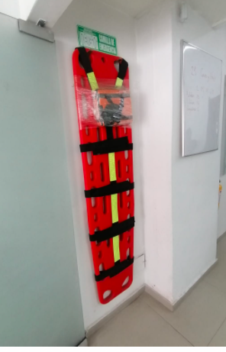 |  |  |  | N/A
...
GRUPOS DE AYUDA EXTERNA
ACUEDUCTO (RUPTURAS DE TUBERÍA) |  |  |  |  | TODA LA EMRESA
TRANSITO |  |  |  |  | TODA LA EMRESA
CODENSA (DAÑO DE POSTES Y TRANSFORMADORES) |  |  |  |  | TODA LA EMRESA
ATENCIÓN DE EMERGENCIAS |  |  |  |  | TODA LA EMRESA
GRUPOS DE AYUDA MUTUA
EMPRESA |  | SECTOR ECONOMICO |  | DIRECCIÓN |  | TELEFONO
...
CADENA DE LLAMADAS
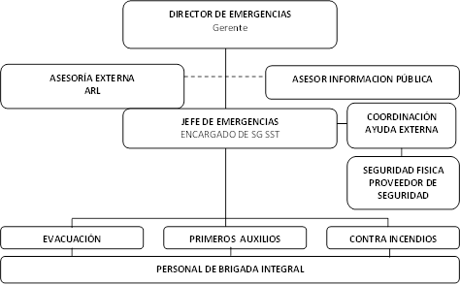
PLAN DE ENTRENAMIENTO Y CAPACITACION
PERSONAL |  |  |  |  | HORAS DE CAPACITACIÓN
TODO EL PERSONAL |  |  |  |  | 1
TODO EL PERSONAL |  |  |  |  | 1 |  | Manejo de extintores
TODO EL PERSONAL |  |  |  |  | 1 |  | Pautas generales de evacuación en caso de emergencias
COMITÉ DE EMERGENCIAS O JEFE DE BRIGADA |  |  |  |  | 1 |  | Funciones particulares del rol
BRIGADA DE EMERGENCIAS |  |  |  |  | 2 |  | Prevención y control de incendios
BRIGADA DE EMERGENCIAS |  |  |  |  | 1 |  | Manejo de extintores
BRIGADA DE EMERGENCIAS |  |  |  |  | 8 |  | Primeros auxilios
BRIGADA DE EMERGENCIAS |  |  |  |  | 1 |  | Funciones particulares del rol
...
 |  |  |  |  |  | SEÑAL DE ALARMA |  |  | PUNTO DE ENCUENTRO |  | RUTA DE EVACUACIÓN
...
 |  |  |  |  |  | 2 PITAZO (EVACUACIÓN) |  |  | COLOCAR FOTO CON PUNTO DE ENCUENTRO - por definir |  | 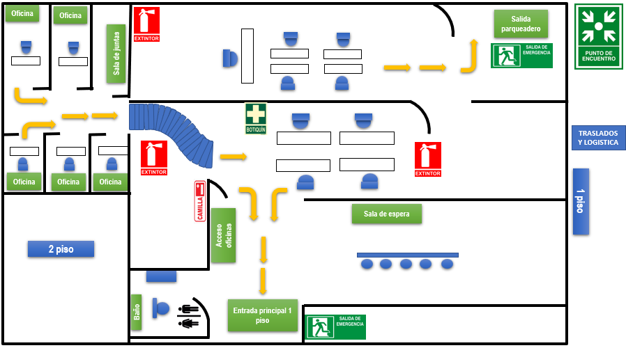 PLANO BASICO RUTA DE EVACUACIÓN
...
 |  |  |  |  | DURANTE |  |  |  |  | DESPUÉS
 |  |  |  |  | • Llame inmediatamente al número de emergencias. • Evacúe inmediatamente • Maneje el extintor si conoce la manera correcta de usarlo • Procure retirar los objetos que sirvan de combustible al fuego. • Evite el pánico, no corra ni cause confusión. • Utilice las escalas o escaleras, nunca el ascensor. • No se quede en los baños, vestieres, cafetines o zonas de descanso. • Si el lugar está lleno e humo en la parte superior, salga agachado (Gateando) cubriéndose la nariz y la boca con un paño húmedo. • Si su ropa se incendia no corra, arrójese al suelo y dé vueltas sobre su cuerpo (Auto – Apagado). • Si ve a alguien con sus ropas encendidas, arrójele una cobija, manta o tela gruesa en el cuerpo. • No salte de los pisos superiores, espera ayuda. • Si en su ruta de evacuación se encuentra una puerta , tóquela, si esta caliente no la abra, busque otra salida. |  |  |  |  | • Reúnase con sus compañeros en el punto de encuentro. • No regrese al lugar del incendio hasta que le den la orden los bomberos o personas autorizadas. • Informe al coordinador sobre personas lesionadas o la ausencia de algún otro compañero. • Atienda las indicaciones del Comité de Emergencias, de los brigadistas o de los grupos de apoyo.
...
 |  |  |  |  | DURANTE |  |  |  |  | DESPUÉS
 |  |  |  |  | • No salga corriendo, mantenga la calma. • Apague equipos, maquinaria y sistemas antes de salir. • Cuando el temblor es intenso (Terremoto) el ruido puede ser aterrador, sumado al sonido de objetos que se rompen al caer. • Aléjese de ventanas, lámparas, ductos de aire, estanterías y bibliotecas modulares. • Bajo techo: Cúbrase debajo de escritorios o marcos de puertas para protegerse de la caída de las tejas, cielos falsos, ladrillos, lámparas, artefactos eléctricos y cualquier otro objeto que pueda caer, romperse o proyectarse. • Use las escalas o escaleras para la evacuación. Al hacer uso de los ascensores puede quedar atrapado en ellos. • Si usa calzado de tacón alto, debe quitárselo. • Evite aglomerarse en las puertas de salida. • Acate las instrucciones que se le impartan. • Si se encuentra en espacios abiertos o en la vía pública, busque la zona verde o parque donde no existan cables de conexión eléctrica de alta tensión o estructuras. • En un carro: Deténgalo inmediatamente, permaneciendo en el interior o debajo de el si no hay otros carros en movimiento (El carro puede temblar mucho sobre los amortiguadores). • En bus: La labor de desocuparlo tomará seguramente más tiempo de lo que demore el temblor. Es mejor permanecer adentro. • En iglesias, estadios, teatros y cinemas: no se precipite a buscar la salida, muchas otras personas querrán hacerlo. Un fuerte llamado de atención pidiendo calma puede ayudarlo mucho. • Cerca de ríos o quebradas: Aléjese de las orillas y busque refugio en un sitio alto y de poca pendiente, porque puede haber deslizamientos de tierra, represamientos y avalanchas. |  |  |  |  | • Después de un terremoto o temblor principal, es muy probable que vuelva a temblar (Réplicas) por lo cual se pueden originar otros eventos de emergencia. • Revise el estado de vigas y columnas. • Este alerta y aléjese de estructuras que puedan derrumbar. • Si queda atrapado use una señal visible o sonora para llamar la atención. • El agua de los grifos puede estar contaminada, por lo tanto utilice como reserva el agua de los calentadores y otros tanques limpios. • Verifique primero si la tubería de aguas negras se encuentra en buen estado y luego descargue los inodoros. • Suspenda el suministro de energía eléctrica y de gas; restablezca sólo cuando esté seguro que no hay cortos circuitos ni fugas de gas, que puedan causar incendios. • Si debe encender fósforos o velas, tenga mucho cuidado ya que puede causar explosión si hay escape de gases o acumulación de combustibles en el lugar. • Durante las tres (3) primeras horas, use el teléfono solamente para informar sobre cualquier situación que ponga en peligro vidas humanas. • Al evacuar hágalo rápido, pero sin correr y no se devuelva por ningún motivo. No lleve objetos que obstaculicen su desplazamiento. • No pose escombros y si requiere moverlos, sea muy cuidadoso; evite al hacerlo, tumbar muros o columnas débiles, ya que pueden estar soportando estructuras, las cuales podrían caer ante cualquier roce o movimiento. • No difunda rumores porque pueden causar alarma y desconcierto.
 |  |  |  |  |  |  |  | PROCEDIMIENTO EN CASO DE AMENAZA DE ATENTADO TERRORISTA
 |  |  |  |  |  |  |  | • Trate de prolongar la conversación; pregunte quién, porqué y donde trate de captar detalles significativos (Voz, acento, ruidos, modismos, entre otros). No cuelgue deje que quien llama lo haga. • Indique por escrito señas a otras personas que notifiquen a la sala de alarmas la extensión. • Si se conoce el posible lugar no toque ni mueva ningún objeto. • Espere indicaciones de los grupos de emergencia o autoridades.
...

